상품제안서
잘 깎이는 모던 연필깎이 | 상품코드: F09799

 |  |  |  |  |  |  | 02-412-0044 | www.easy1.co.kr
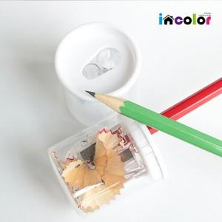 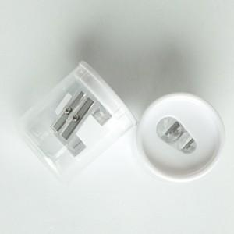 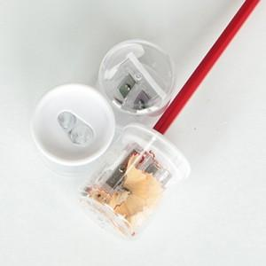

【상세/제작정보】 | 스티커 작업 100개 이하 30원 추가 이상 무료

【인쇄/포장옵션】 | 스티커 / 별도문의

【공급단가】 | 수량 | 500~ | 1,000~ | 2,000~ | 3,000~ | 5,000~
*VAT별도 | 단가 | 410원 | 390원 | 380원 | 360원 | 350원

【상품 URL】 | https://dev.easy1.co.kr:443/src/goods_detail.php?gdno=9799

